Образец заполнения
ФИО | Иванов Иван Иванович
контакты | 8-888-888-88-88, доставка на адрес - ул.Громова, 53

Образец заполнения таблицы раскроя и кромкооблицовки
Материал | толщина м-ла | № дет | Длина | Ширина | Количество | паз | Текстура | коментарий | длина 1 | длина 2 | ширина 1 | ширина 2 | наименование (не обязательно)
ЛДСП Белый | 16 | 1 | 2616 | 382 | 4 |  | вращать |  | 2 | 0.4 | 2 | 2 | стоевая
ЛДСП Белый | 16 | 2 | 667 | 380 | 8 |  | вращать |  | 2 | 0.4 | 0.4 | 0.4 | дно
ЛДСП Белый | 16 | 3 | 667 | 300 | 1 |  | вращать |  | 2 | 0.4 | 0.4 | 0.4 | крышка
ЛДСП Белый | 16 | 4 | 2616 | 696 | 2 |  | вращать |  | 2 | 2 | 2 | 2 | перегородка
ЛДСП Дуб | 16 | 5 | 350 | 140 | 4 | п350 |  | 16-20/8 | 0.4 | 0.4 | 0.4 | 0.4
ЛДСП Дуб | 16 | 6 | 609 | 140 | 4 | п609 |  | 16-20/8 | 0.4 | 0.4 | 0.4 | 0.4
ЛДСП Дуб | 16 | 7 | 609 | 100 | 2 |  |  |  | 0.4 | 0.4
ЛДСП Сосна | 16 | 8 | 350 | 100 | 2 | п350 |  | 16-20/8 | 0.4 | 0.4
ЛДСП Сосна | 16 | 9 | 609 | 100 | 2 | четв 609 |  | 0-4/10 | 0.4 | 0.4 | 0.4 | 0.4
ЛДСП Сосна | 16 | 10 | 609 | 100 | 1 |  |  |  | 0.4 | 0.4 | 0.4 | 0.4
ЛДСП Сосна | 16 | 11 | 724 | 452 | 6 |  |  | радиус, см. чертеж | 2 | 0.4 | 0.4 | 0.4
ЛДСП Ясень | 16 | 12 | 2616 | 452 | 1 |  |  | спил угла, см. чертеж | 2 | 0.4 | 0.4 | 0.4
ЛДСП Ясень | 16 | 13 | 320 | 452 | 3 |  |  |  | 2 | 0.4 | 0.4 | 0.4
ЛДСП Ясень | 32 | 14 | 1080 | 598 | 2 |  |  | склейка | 2 | 0.4 | 0.4 | 0.4
ХДФ Белый | 3 | 15 | 196 | 659 | 2
ХДФ Белый | 3 | 16 | 600 | 500 | 1
ХДФ Белый | 3 | 17 | 564 | 748 | 1
ХДФ Белый | 3 | 18 | 645 | 654 | 1
Столешница Мрамор Италь Скиф | 38 | 19 | 1500 | 600 | 1 |  |  |  |  |  |  | кромка справа
Столешница Мрамор Италь Скиф | 38 | 20 | 1200 | 500 | 1 |  |  | постформинг оставляем |  |  | кромка слева
Столешница Мрамор Италь Скиф | 38 | 21 | 1200 | 500 | 1 |  |  | постформинг срезаем | кромка | кромка | кромка | кромка
 |  |  | *первый размер (длина) всегда указывается по текстуре материала

Уважаемый заказчик, во избежании недоразумений, просим Вас ознакомиться с информацией ниже!

1. Толщина кромки 0,4мм, 1мм и 2мм, в таблицу внести 0.4; 1; 2 соответственно.
2. Кромкооблицовочный станок имеет узел предварительной фрезеровки, настроенный на 0,4 мм. Учитывайте это при расчете деталей. Размеры деталей нужно указывать меньше на толщину кромки. Пример: деталь 500х500 с кромкой 2мм по периметру, указывайте заготовку 497 х 497 деталь 500х500 с кромкой 1мм по периметру, указывайте заготовку 499 х 499 деталь 500х500 с кромкой 0,4мм по периметру, указывайте заготовку 500 х 500
3. К нестандартным деталям (спил угла, спил торца, криволинейные детали) - необходимы чертежи.
4. Отклонения размеров после распила и кромкооблицовки может составлять 1мм. Сколы по линии распила могут присутствовать, зависит от производителя и качества ЛДСП (не зависит от оборудования и квалификации специалистов). Кромочные материалы могут иметь разнотон с ЛДСП. Если перед заказом у клиента есть сомнения по качеству предоставляемых услуг, приглашаем в наш цех для ознакомления с качеством)
5. По умолчанию упаковка не предусмотрена. Детали разложены на поддоне. Самовывоз по адресу: ул. Сибиряков Гвардейцев, 49а. Срок бесплатного хранения готового раскроя 3 дня, далее 200р/день.
6. Доставка до адреса осуществляется без выгрузки и подъема. в будние дни с 9 до 18ч! Если нужна упаковка – сообщить менеджеру.
7. Сроки выполнения заказа 5-15 рабочих дней после оплаты (в зависимости от сезонной загруженности цеха). Сроки ориентировочные, зависят от загруженности производства, наличия материала. Сложные детали (склейки, радиусы, углы, вырезы и тп.) увеличивают срок.
8. По готовности заказа - сообщаем по телефону.
9. Претензии по качеству товара и его комплектности принимаются в течении 3-х дней со дня приемки.
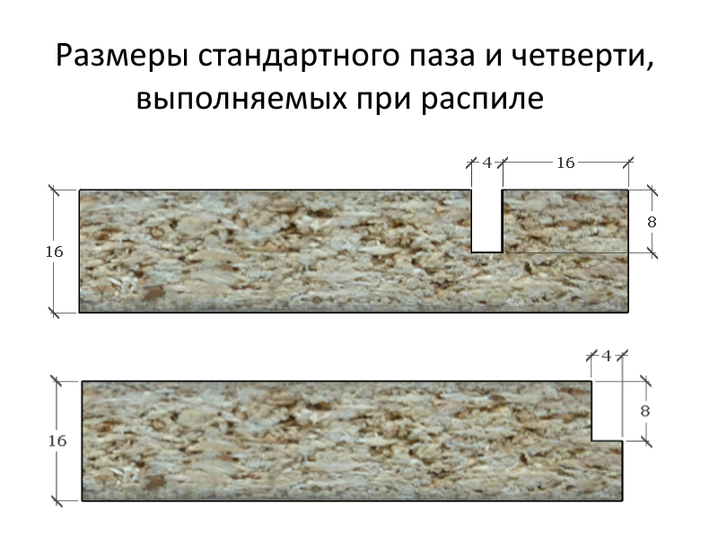
переходим на Лист1 (заказ) и заполняем

